Sheet1
珠海市中西医结合医院
门诊亚克力门牌报价单
序号 | 名 称 | 尺寸、材料 | 单位 | 数量 | 单价 | 总价
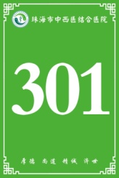
1 | 门牌：301等 | 12CM*18CM 5厘亚克力UV折成三角牌 | 块 | 173 |  | 0.00

合 计 |  |  |  |  |  | -
注：本项目报价含人工、安装、设计税费等全部费用。

